Sheet1
Nazev | Id | Obrazek | Typ | Styly | Vedlejsi barvy
Hrneček malé kafíčko | 11979172 | 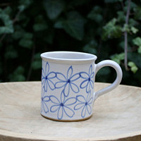 | muj typ | nejaky styl | a jeste barva
Hrneček malé kafíčko | 11979168 | 